gözetmen
 |  | 2025-2026 BAHAR ARA SINAV GÖZETMEN LİSTESİ

 |  | ÖĞRENCİ SAYISI:
 | GÖZETMENLER | GÖZETMENLİK SAYISI | YABANCI DİL | TÜRK DİLİ | A.İ.İ.T. | MAT. I | Makine Resmi
1 | ESRA SERTEL | 1 |  |  | x
2 | HAKAN YILDIRIM | 1 | x
3 | HANDE Ç. ZAİM | 1 |  |  | x
4 | ŞEVVAL YILDIRIM | 2 |  | x |  | x
5 | ERSİN GÜLER | 1 | x
6 | SENA NUR ÇELİK | 2 |  | x |  | x
7 | RAMAZAN ÖĞÜT | 1 |  |  | x
8 | SERKAN YASAKÇI | 2 | x |  |  | x
9 | S. BURAK DORUK | 1 |  |  | x
10 | ELİF TOPAL | 2 |  | x |  |  | x
11 | EDA KARABULUT | 1 |  | x |  | s
12 | ERHAN USLU | 1 | x
13 | ŞEVKET VAROL | 1 |  |  | x
14 | ZEYNEP ÇELİK | 1 | x
15 | HASAN KÖSEOĞLU | 1 |  |  |  | x
16 | FATİH KARİPOĞLU | 1 |  | x
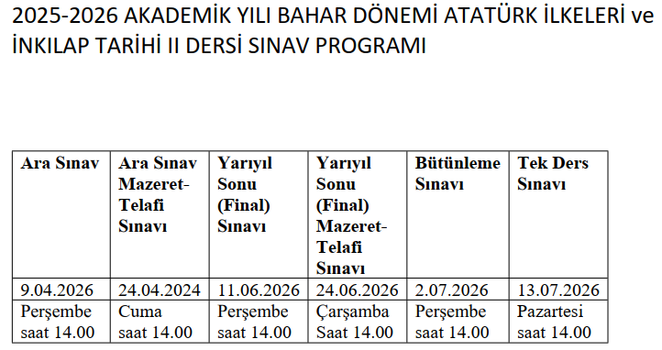
TOPLAM GÖZETMEN |  |  | 5 | 5 | 5 | 5 | 1 | 0 | 0 | 0 | 0 | 0
 |  | ihtiyaç | 5 | 5 | 5 | 5 | 1
 |  |  | 2026-04-07 | 2026-04-08 | 2026-04-09
 |  |  | salı | çarşamba | Perşembe
 |  |  | 11:00:00 | 14:00:00 | 14:00:00 | 10.00 | 11:00:00
 |  |  | 0 | 0 | 0

 | Ders |  | Mevcut
 | 221012001 | ATATÜRK İLKE.VE İNK.TARİHİ II(A)
 | 221012005 | TÜRK DİLİ II(A)
 | 221012002 | YABANCI DİL II(A)
 | 221012006 | İNGİLİZCE II(A)

 | 1 NOLU DERSLİK | 18 MAVİ SIRA | 36 KİŞİ | İNŞAAT 2
 | 2 NOLU | 15 MAVİ SIRA | 30 KİŞİ | MAKİNE 2
 | 3 NOLU | 24 SARI | 24 KİŞİ | MUH 2
 | 4 NOLU | 21 MAVİ | 42 KİŞİ | MAKİNE I | 42
 | 5 NOLU | 21 MAVİ | 42 KİŞİ | BİL I | 42
 | 6 NOLU | 16 MAVİ | 32 KİŞİ | MUH I
 | 7 NOLU | 40 BİL MASA | 40 KİŞİ | İNŞAAT I | 40
 | 8 NOLU | 20 MAVİ | 40 KİŞİ | BİL 2 | 40
 | ÇİZİM ODASI | 31 ÇİZİM MASASI | 31 |  | 164

